Trabajo 10
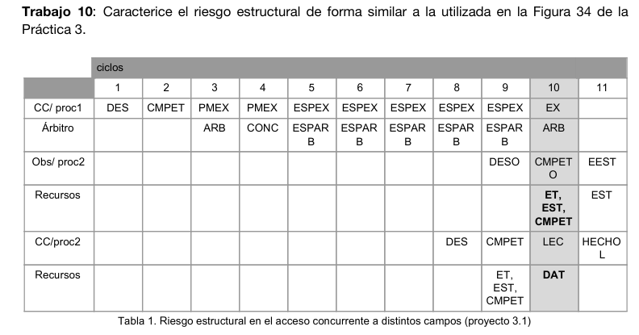
 | ciclos
 | 1 | 2 | 3 | 4 | 5 | 6 | 7 | 8 | 9 | 10 | 11
CC : Proc1 | DES | CMPET | PMEX | PMEX | ESPEX | ESPEX | ESPEX | EXPEX | EXPEX | EX
Árbitro |  |  | ARB | CONC | ESPARB | ESPARB | ESPARB | ESPARB | ESPARB | ARB
Obs : Proc2 |  |  |  |  |  |  |  |  | DESO | CMPETO | EEST
Recursos |  |  |  |  |  |  |  |  |  | ET | EST
 |  |  |  |  |  |  |  |  |  | EST
 |  |  |  |  |  |  |  |  |  | CMPET
CC : Proc2 |  |  |  |  |  |  |  | DES | CMPET | LEC | HECHOL
Recursos |  |  |  |  |  |  |  |  | ET | DAT
 |  |  |  |  |  |  |  |  | EST
 |  |  |  |  |  |  |  |  | CMPET

Trabajo 17
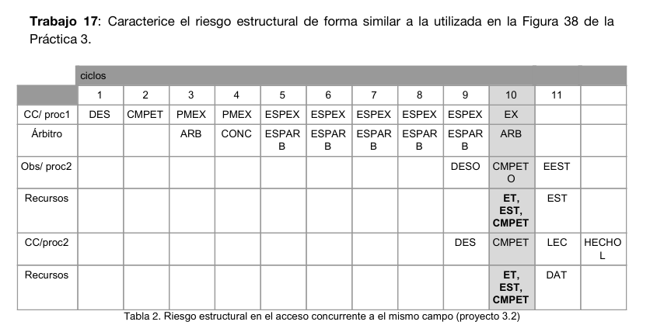
 | ciclos
 | 1 | 2 | 3 | 4 | 5 | 6 | 7 | 8 | 9 | 10 | 11 | 12
CC : Proc1 | DES | CMPET | PMEX | PMEX | ESPEX | ESPEX | ESPEX | EXPEX | EXPEX | EX
Árbitro |  |  | ARB | CONC | ESPARB | ESPARB | ESPARB | ESPARB | ESPARB | ARB
Obs : Proc2 |  |  |  |  |  |  |  |  | DESO | CMPETO | EEST
Recursos |  |  |  |  |  |  |  |  |  | ET | EST
 |  |  |  |  |  |  |  |  |  | EST
 |  |  |  |  |  |  |  |  |  | CMPET
CC : Proc2 |  |  |  |  |  |  |  |  | DES | CMPET | LEC | HECHOL
Recursos |  |  |  |  |  |  |  |  |  | ET | DAT
 |  |  |  |  |  |  |  |  |  | EST
 |  |  |  |  |  |  |  |  |  | CMPET

Trabajo 26
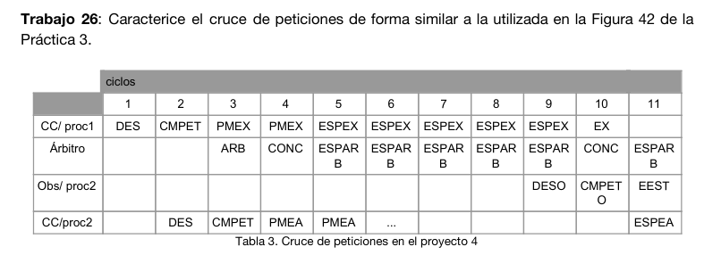
 | ciclos
 | 1 | 2 | 3 | 4 | 5 | 6 | 7 | 8 | 9 | 10 | 11
CC : Proc1 | DES | CMPET | PMEX | PMEX | ESPEX | ESPEX | ESPEX | EXPEX | EXPEX | EX
Árbitro |  |  | ARB | CONC | ESPARB | ESPARB | ESPARB | ESPARB | ESPARB | CONC | ESPARB
Obs : Proc2 |  |  |  |  |  |  |  |  | DESO | CMPETO | EEST
CC : Proc2 |  | DES | CMPET | PMEA | PMEA | PMEA | PMEA | PMEA | PMEA | PMEA | ESPEA

Trabajo 31
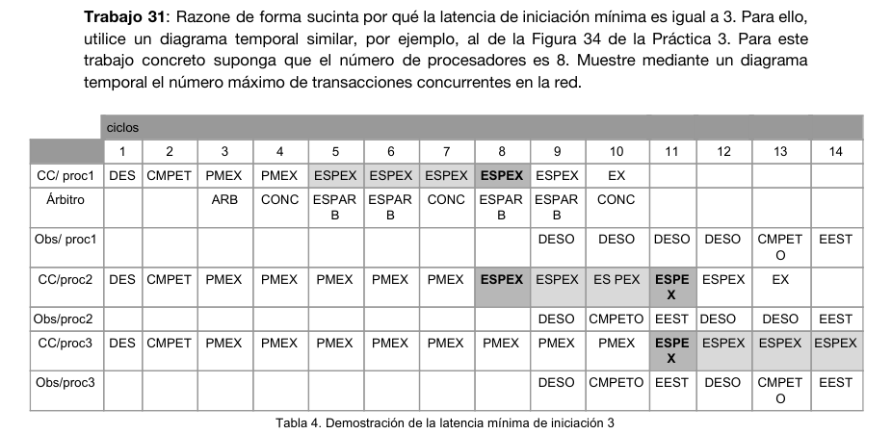
 | ciclos
 | 1 | 2 | 3 | 4 | 5 | 6 | 7 | 8 | 9 | 10 | 11 | 12 | 13 | 14
CC : Proc1 | DES | CMPET | PMEX | PMEX | ESPEX | ESPEX | ESPEX | EXPEX | EXPEX | EX
Árbitro |  |  | ARB | CONC | ESPARB | ESPARB | CONC | ESPARB | ESPARB | CONC
Obs : Proc1 |  |  |  |  |  |  |  |  | DESO | DESO | DESO | DESO | CMPETO | EEST
CC : Proc2 | DES | CMPET | PMEX | PMEX | PMEX | PMEX | PMEX | ESPEX | ESPEX | EXPEX | ESPEX | ESPEX | EX
Obs : Proc2 |  |  |  |  |  |  |  |  | DESO | CMPETO | EEST | DESO | DESO | EEST
CC : Proc3 | DES | CMPET | PMEX | PMEX | PMEX | PMEX | PMEX | PMEX | PMEX | PMEX | ESPEX | ESPEX | ESPEX | ESPEX
Obs : Proc3 |  |  |  |  |  |  |  |  | DESO | CMPETO | EEST | DESO | CMPETO | EEST

Trabajo 38
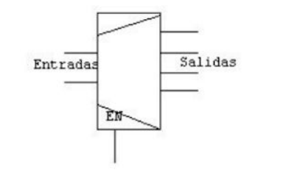
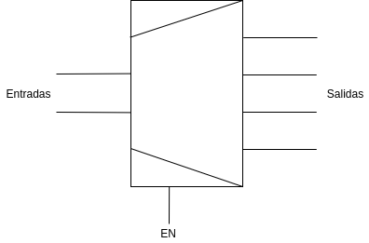
Trabajo 38: Dada la siguiente especificación en VHDL, indique el componente lógico combinacional (multiplexor, codificador, decodificador, desplazador, sumador algebraico) que se especifica y el símbolo que se utiliza para representarlo de forma gráfica en un esquema de circuito. El circuito se corresponde con el rectángulo etiquetado como 1 en la Figura 32. Se trata de un decodificador, que transforma el identificador de procesador de la entrada en un vector de bits en el que cada bit representa un valor diferente

Se trata de un decodificador, que transforma el identificador de procesador de la entrada en un vector de bits en el que cada bit representa un valor diferente.

Trabajo 44
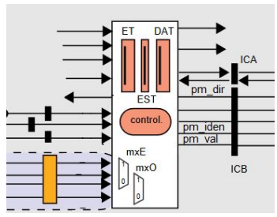
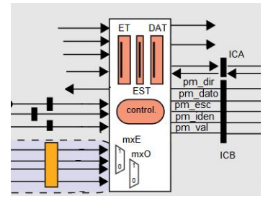

Pt (petición de un CC, red de ida) | PtE (petición de un CC, red de ida)
ETIQ // pm_dir, pm_iden, pm_val | ETIQ, DAT // pm_dir, pm_dato, pm_esc, pm_iden, pm_val
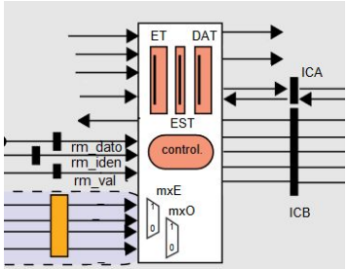
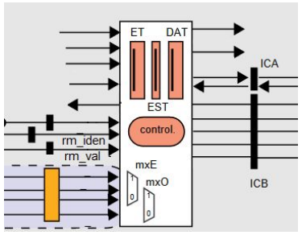

RpD (respuesta del CM, red de vuelta) | RpC (respuesta del CM, red de vuelta)
DAT // rm_dato, rm_iden, rm_val | rm_iden, rm_val

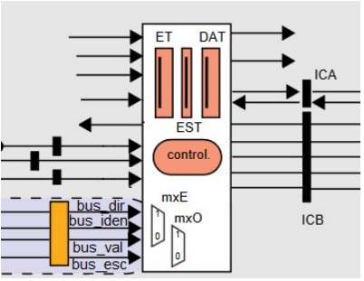
PtObE (petición del CM, red de vuelta)
 | Las señales subrayadas pm_val, rm_val y bus_val se utilizan para validar los mensajes.

ETIQ // bus_dir, bus_iden, bus_val, bus_esc

Trabajo 51
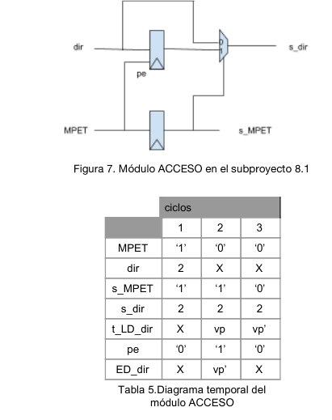
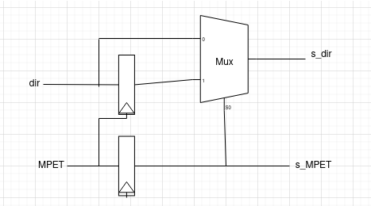
 | ciclos
 | 1 | 2 | 3
MPET | "1" | "0" | "0"
dir | 2 | X | X
s_MPET | "1" | "1" | "0"
s_dir | 2 | 2 | 2
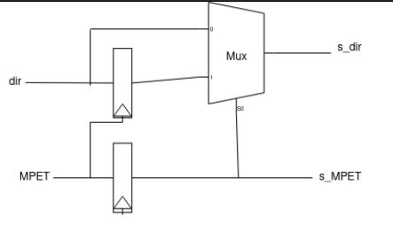
t_LD_dir | X | vp | vp"
pe | "0" | "0" | "0"
ED_dir | X | vp" | X

Trabajo 53
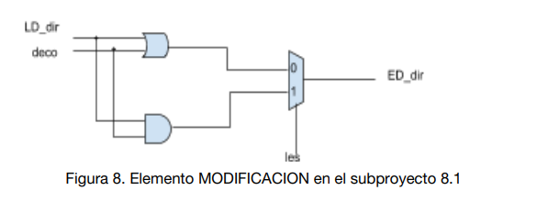

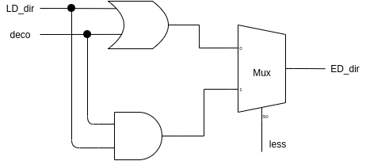

Trabajo 59
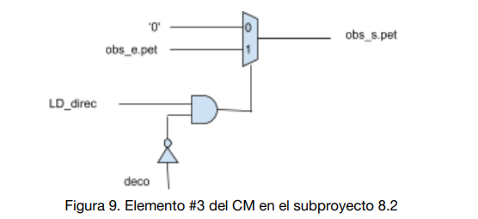

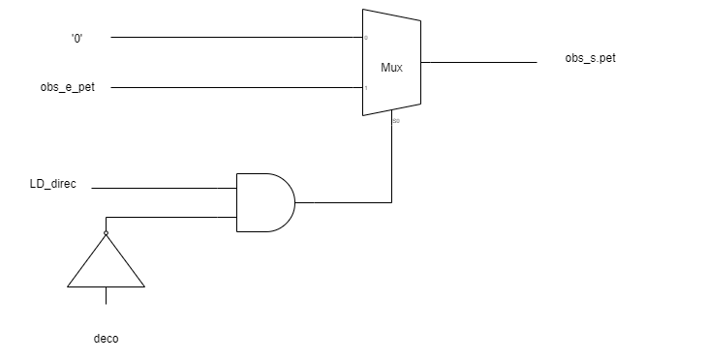

Trabajo 64
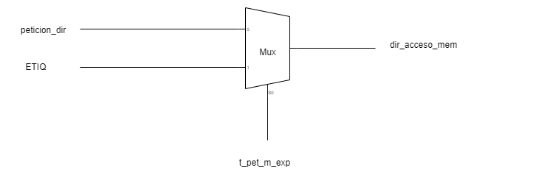

Figuro 10. Reconstrucción de la dirección del bloque expulsado en el proyecto 9

Trabajo 65
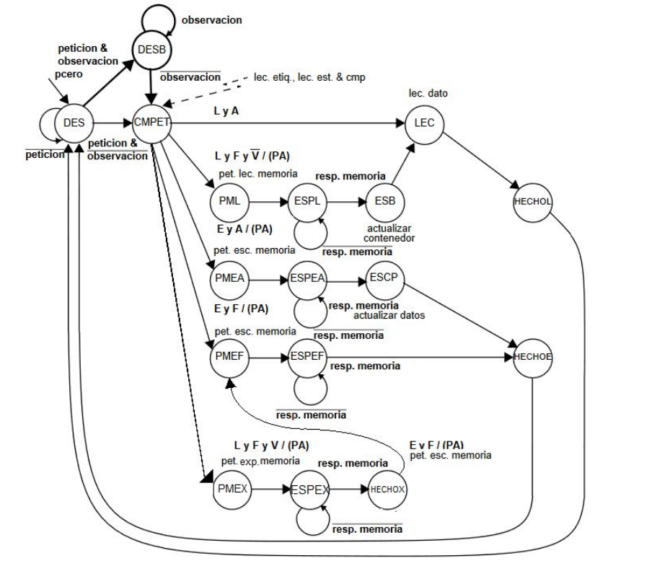

Trabajo 67
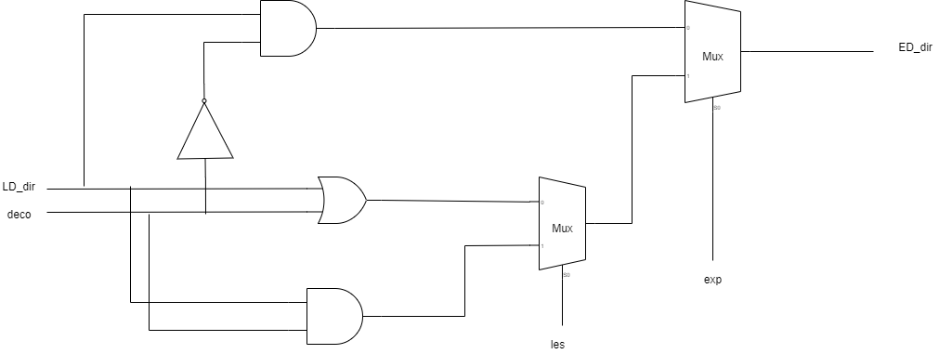

Figura 12. Elemento MODIFICACION en el proyecto 9

Trabajo 75
PtX (petición de un CC, red de ida) | RpX (respuesta del CM, red de vuelta)

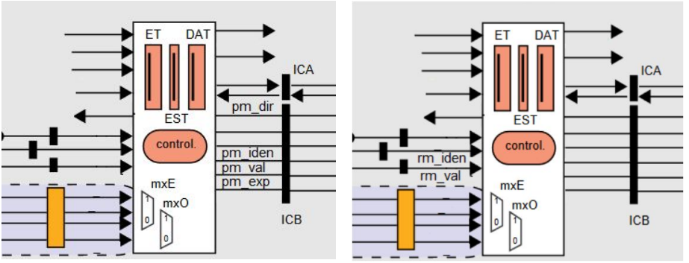

ETIQ // pm_dir, pm_iden, pm_exp, pm_val | rm_iden, rm_val

